Foglio1

Firenze, 25 ottobre 2020 - Coronavirus, 1.863 nuovi casi, età media 46 anni, 14 decessi I tamponi eseguiti sono 13.811 in più rispetto a ieri. Le guarigioni crescono dell'1,7% Coronavirus, 1.863 nuovi casi, età media 46 anni, 14 decessi In Toscana sono 31.290 i casi di positività al Coronavirus, 1.863 in più rispetto a ieri (1.569 identificati in corso di tracciamento e 294 da attività di screening). I nuovi casi sono il 6,3% in più rispetto al totale del giorno precedente. Purtroppo, oggi si registrano 14 nuovi decessi: 9 uomini e 5 donne con un'età media di 83,5 anni. Relativamente alla provincia di residenza, le persone decedute sono: 6 a Firenze, 1 a Prato, 1 a Pistoia, 2 a Lucca, 2 a Pisa, 1 a Livorno, 1 a Arezzo. Sono 1.262 i deceduti dall'inizio dell'epidemia cosi ripartiti: 462 a Firenze, 59 a Prato, 88 a Pistoia, 189 a Massa Carrara, 151 a Lucca, 108 a Pisa, 72 a Livorno, 59 ad Arezzo, 35 a Siena, 26 a Grosseto, 13 persone sono decedute sul suolo toscano ma erano residenti fuori regione.
 |  |  |  |  | In data 25 ottobre l’incremento nazionale dei casi è +4,21% (ieri +4,05%) con 525.782 contagiati totali, 266.203 dimissioni/guarigioni (+2.086) e 37.338 deceduti (+128); 222.241 infezioni in corso (+19.059). Elaborati 161.880 tamponi (ieri 177.669); 21.273 positivi; rapporto positivi/tamponi 13,14% (ieri 11,05%). Ricoverati con sintomi +719 (12.006); terapie intensive +80 (1.208). Nuovi casi soprattutto in: Lombardia 5.762; Campania 2.590; Piemonte 2.287; Toscana 1.863; Lazio 1.541; Veneto 1.468; Emilia Romagna 1.192; Sicilia 695; Liguria 657; Marche 521; Puglia 515; Umbria 463; Abruzzo 368; P.A. Bolzano 339; Friuli 334.

Di seguito i casi di positività sul territorio con la variazione rispetto a ieri. Sono 9.182 i casi complessivi ad oggi a Firenze (538 in più rispetto a ieri), 2.145 a Prato (211 in più), 2.222 a Pistoia (161 in più), 2.277 a Massa (87 in più), 3.402 a Lucca (190 in più), 4.146 a Pisa (282 in più), 1.953 a Livorno (163 in più), 2.830 ad Arezzo (108 in più), 1.576 a Siena (84 in più), 1.007 a Grosseto (39 in più). Sono 550 i casi positivi notificati in Toscana, ma residenti in altre regioni.

Le persone ricoverate nei posti letto dedicati ai pazienti COVID oggi sono complessivamente 825 (98 in più rispetto a ieri, più 13,5%), 111 in terapia intensiva (24 in più rispetto a ieri, più 27,6%).

 |  |  |  |  |  |  |  |  |  |  |  |  |  | https://www.ars.toscana.it/banche-dati/dati-sintesi-sintcovid-aggiornamenti-e-novita-sul-numero-dei-casi-deceduti-tamponi-per-provincia-e-per-asl-della-regione-toscana-e-confronto-con-italia-con-quanti-sono-i-decessi-per-comune?provenienza=home_ricerca&dettaglio=ric_geo_covid&par_top_geografia=090
 |  | OGGI |  |  |  |  | IERI

ieri | oggi
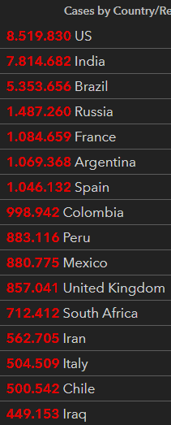
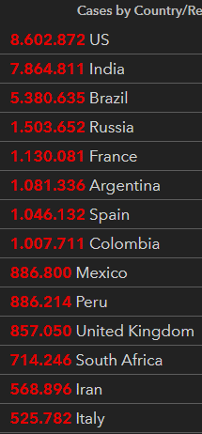

 |  |  |  |  | delta +128

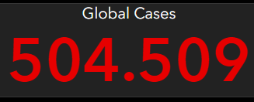
 |  |  |  | Italy
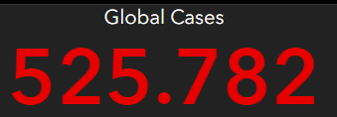

 |  |  | OGGI |  |  | IERI

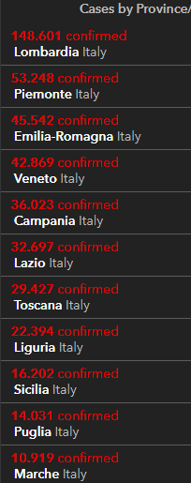
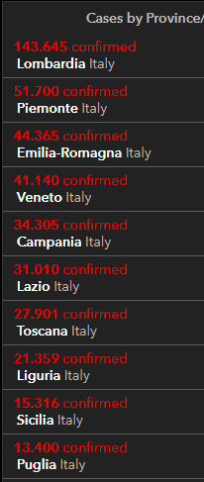
2020-10-25
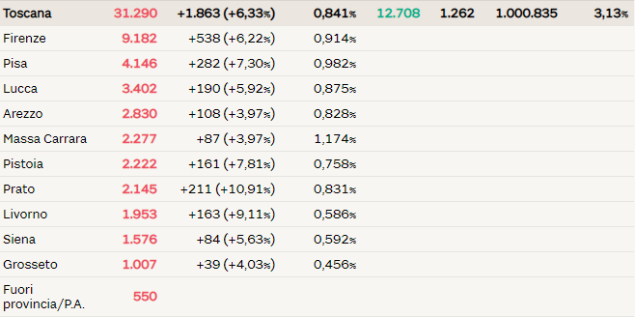

 |  |  |  |  |  |  |  | Siamo vicini alla soglia critica

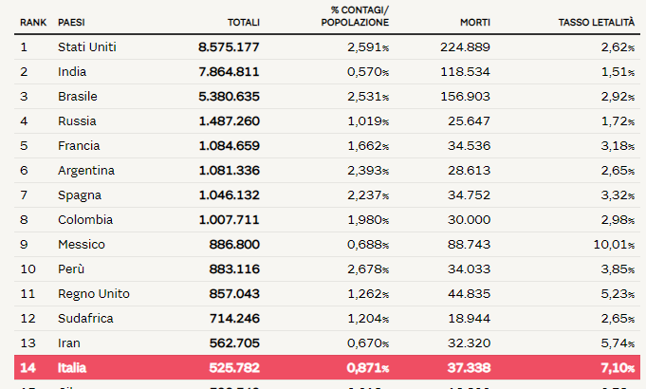

 |  |  |  |  |  |  |  |  |  |  | Regione Toscana
 |  |  |  |  |  |  |  |  | 2020-05-30 | 2020-05-31 | 2020-06-01 | 2020-06-02 | 2020-06-03 | 2020-06-04 | 2020-06-05
 |  |  |  |  |  |  |  | Firenze | 3464 | 3467 | 3468 | 3471 | 3473 | 3473 | 3478
 |  |  |  |  |  |  |  | Pistoia | 675 | 675 | 675 | 676 | 676 | 677 | 677
 |  |  |  |  |  |  |  | Lucca | 1361 | 1361 | 1362 | 1363 | 1364 | 1364 | 1364
 |  |  |  |  |  |  |  | Siena | 438 | 438 | 438 | 438 | 438 | 438 | 438
 |  |  |  |  |  |  |  | Massa Carrara | 1049 | 1049 | 1049 | 1049 | 1049 | 1049 | 1050
 |  |  |  |  |  |  |  | Arezzo | 676 | 676 | 677 | 677 | 677 | 677 | 677
 |  |  |  |  |  |  |  | Pisa | 892 | 893 | 893 | 896 | 896 | 896 | 896
 |  |  |  |  |  |  |  | Livorno | 556 | 556 | 556 | 556 | 557 | 557 | 557
 |  |  |  |  |  |  |  | Grosseto | 425 | 425 | 425 | 426 | 426 | 426 | 426
 |  |  |  |  |  |  |  | Prato | 564 | 564 | 564 | 565 | 585 | 585 | 586

 |  |  |  |  |  |  |  |  |  | OGGI | 2020-06-05

